5_会議室使用申込書
 |  |  |  |  |  |  |  |  |  |  |  |  |  |  |  |  |  |  | 館内規則 様式第5号

会議室使用申込書

 |  |  |  |  |  |  |  |  |  |  |  |  |  |  |  |  |  |  | 年 月 日
KIBC管理事務所 宛
 |  |  |  |  |  |  |  |  |  |  |  |  |  |  |  |  |  |  | ※ 太枠内を記入してください
会社名

担当者 |  |  |  |  |  |  |  |  |  |  |  |  | ㊞ |  |  | 連絡先

所在地または貸室番号

下記のとおり、会議室の使用を申込みます。

内 容 |  |  |  |  | 月 |  |  | 日 |  |  |  | ： |  |  | ～ |  |  |  | ： |  |  | （ | 時間）

 |  |  |  |  |  |  | 会議室 |  |  |  | （利用人数 |  |  |  |  |  |  | 名） |  | □ | プロジェクター
 |  |  |  |  |  |  |  |  |  |  |  |  |  |  |  |  |  |  |  | □ | マイク ※Ｃ･Ｄのみ
特記事項 |  |  | ※ 何かご希望等がございましたら、ご記入ください。（例：Ａ･Ｂ会議室間の壁の開放希望 など）

注意事項 |  |  | １． | 壁、柱等に貼紙、釘打ち等を行わないこと
 |  |  | ２． | 原則、飲食等は行わないこと
 |  |  | ３． | 施設・その他設備等を損傷または紛失した場合、実費相当分の償金を支払うこと
 |  |  | ４． | 1回の使用に対して、1申込書を提出してください。

会議室料金表 |  |  |  |  |  |  |  |  |  |  |  |  |  | （税抜） |  | 提出先
Ａ | (36名) |  | 1,000円/時間 |  |  | Ｄ | (51名) |  |  | 1,500円/時間 |  |  |  |  |  | 神戸国際ビジネスセンター管理事務所
Ｂ | (36名) |  | 1,000円/時間 |  |  | Ｅ | ( 8名) |  |  | 1,000円/時間 |  |  |  |  |  | TEL：078-303-3751
Ｃ | (72名) |  | 1,500円/時間 |  |  | Ｆ | ( 8名) |  |  | 1,000円/時間 |  |  |  |  |  | FAX：078-303-3752

会議室使用承諾書

 |  |  |  |  |  |  |  |  |  |  |  |  |  |  |  |  |  |  | 年 月 日

会社名

担当者 |  |  |  |  |  |  |  |  |  |  |  |  | 様 |  |  | 連絡先

下記のとおり、会議室の使用を承諾します。

内 容 |  |  |  |  | 月 |  |  | 日 |  |  |  | ： |  |  | ～ |  |  |  | ： |  |  | （ | 時間）

 |  |  |  |  |  |  | 会議室 |  |  |  | （利用人数 |  |  |  |  |  |  | 名） |  | □ | プロジェクター
 |  |  |  |  |  |  |  |  |  |  |  |  |  |  |  |  |  |  |  | □ | マイク ※Ｃ･Ｄのみ

 |  |  |  |  |  |  |  |  | 神戸国際ビジネスセンター管理事務所 |  |  |  |  |  |  |  |  |  |  |  |  | 印

 | 会議室見取り図（北館4階）

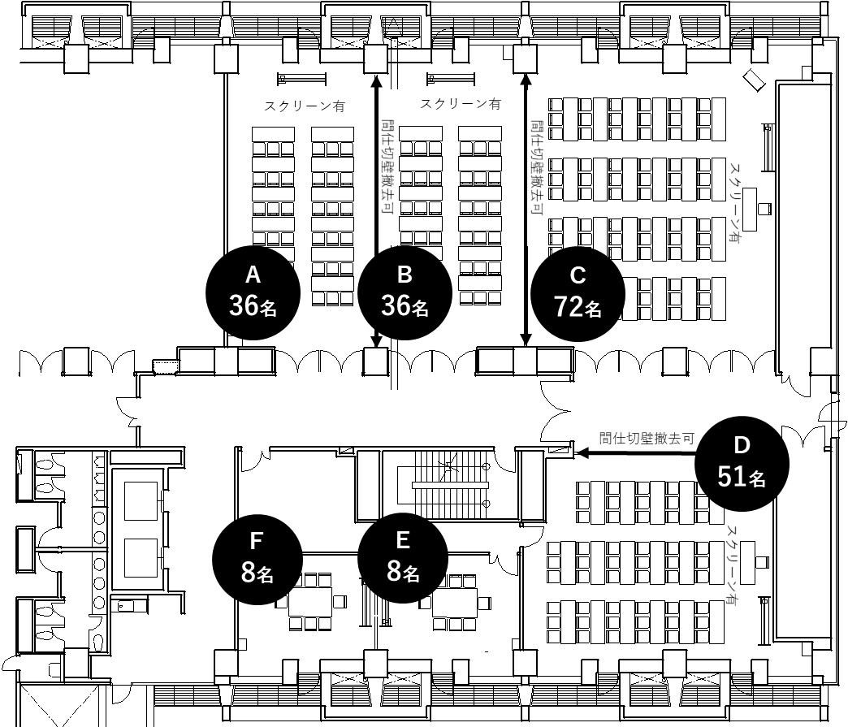

 | 会議室料金表

 | Ａ会議室 |  |  | 36名 |  | 1,000円/時間 |  |  |  |  |  | Ｄ会議室 |  |  |  |  | 51名 |  |  |  | 1,500円/時間

 | Ｂ会議室 |  |  | 36名 |  | 1,000円/時間 |  |  |  |  |  | Ｅ会議室 |  |  |  |  | 8名 |  |  |  | 1,000円/時間

 | Ｃ会議室 |  |  | 72名 |  | 1,500円/時間 |  |  |  |  |  | Ｆ会議室 |  |  |  |  | 8名 |  |  |  | 1,000円/時間

 | マイク・プロジェクターの貸出について

 | ① | 貸出料金は、無料です。
 |  | ただし、損傷や紛失等があった場合は、実費相当分をご負担いただくことになります。
 | ② | 利用者様にて、準備・片付けをお願いします。
 | ③ | マイクの貸出は、Ｃ・Ｄ会議室のご利用に限ります。
 | ④ | マイクは、2本1セットです。

 | 無線ＬＡＮサービスについて

 | ① | 無線ＬＡＮサービスを無料でご利用いただけます。ただし、会議室の利用時間内に限ります。
 | ② | 各会議室の電話台に設置しているＳＳＩＤおよびセキュリティ・キーにより接続してください。
 | ③ | 接続機器の設定は利用者様ご自身でお願いします。
 | ④ | 利用にあたっては、無線ＬＡＮサービス利用規則を遵守してください。

